상품제안서
스마트폰 방수팩 IPX8 이중 에어백(삼성인증정품) | 상품코드: F01155

 |  |  |  |  |  |  | 02-412-0044 | www.easy1.co.kr
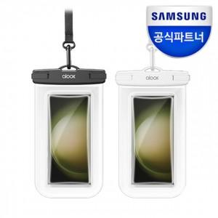

【상세/제작정보】

【인쇄/포장옵션】 | 풀칼라 / 포장지포장

【공급단가】 | 수량 | 100~ | 300~ | 500~ | 1,000~ | 3,000~
*VAT별도 | 단가 | 11,050원 | 10,880원 | 10,620원 | 10,200원 | 9,770원

【상품 URL】 | https://easy1.co.kr:443/src/goods_detail.php?gdno=1155

